Sheet1
新开客户申请表
所属大区：华东大区 业务人员： 裴小锐
客户基本情况 | 客户名称 | 上海云锦堂茶业有限公司 |  |  | 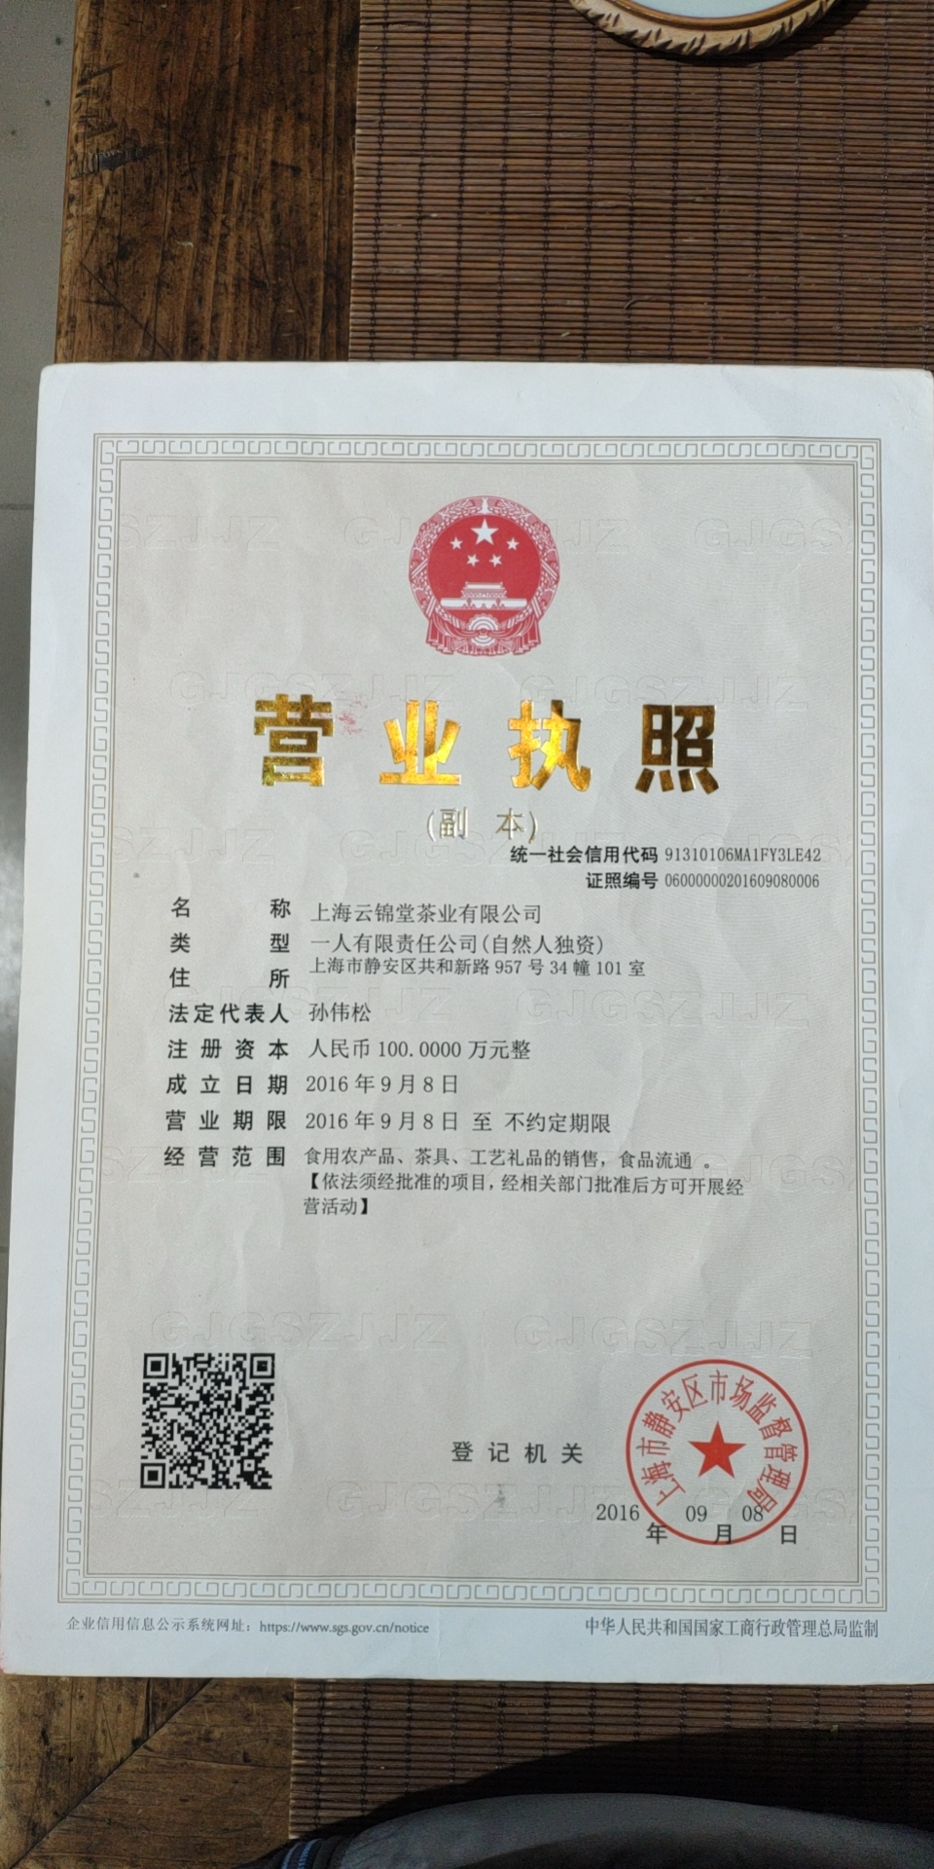 营业执照/身份证
 | 法人 | 王玟婷 | 电话 | 13482483011
 | 实际老板及电话 | 王玟婷13482483011 | 老板生日
 | 老板生肖 |  | 店庆日
 | 营业执照地址 | 上海市静安区共和新路957号34幢101室
 | 店面地址 | 上海市长宁区中山西路520号天山茶城2006号
 | 收货人、电话、地址 | 王玟婷13482483011上海市长宁区中山西路520号天山茶城2006号
与侨宝签约情况 | 客户等级 | 核心B | 新增分销数量 | 5
 | 任务量 | 100 | 首款 | 30
 | 授权区域 | 上海 | 授权期限 | 2021.03.01--2022.03.31
 | 是否为区域独家代理 | ¨ 是 ☑ 否
客户经营产品 | 所售产品是否全为侨宝 | 否 | 在售其他品牌名称 | 正山堂
 | 全年销售所有产品总额 | 500万 | 侨宝产品占比 | 20%
 | 侨宝陈皮占比 | 15% | 侨宝柑普茶占比 | 5%
网点情况 | 列出名下现有分销体系
客户情况说明 | 客户具体情况说明（不少于3条） | 1
 |  | 2
 |  | 3
该客户享受的折扣及优惠政策
营销事业部总监签字

